Seq diagram
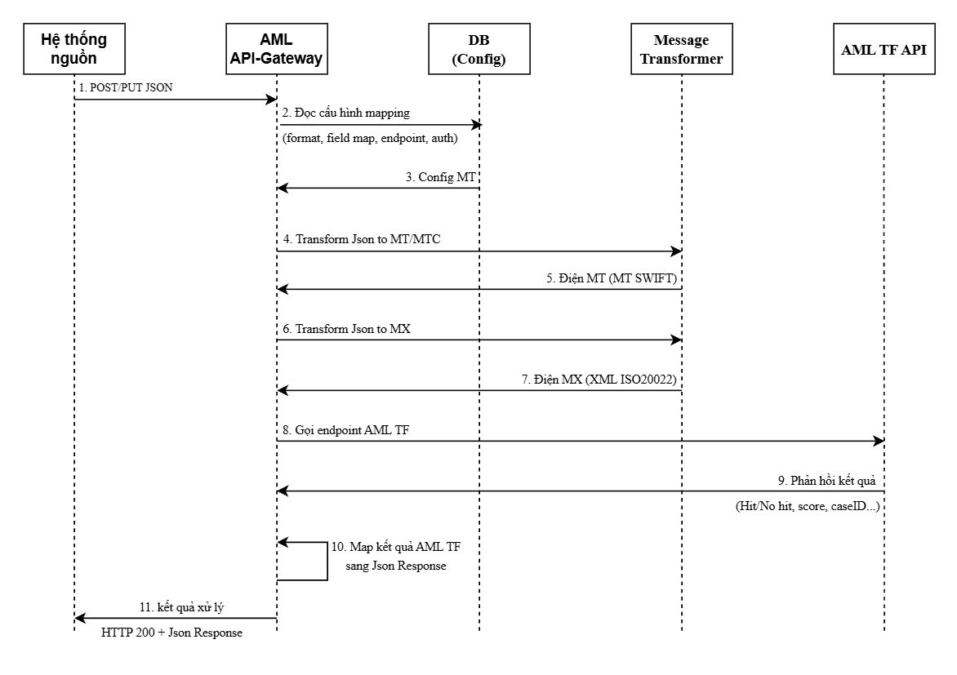
Về Summary

 | Mô tả chi tiết các luồng thực hiện các bước
 | 1. Hệ thống nguồn thực hiện gửi chuỗi JSON theo phương thức POST/PUT sang hệ thống AML
 | 2. Đọc cấu hình format và các trường được cấu hình sẵn dưới DB
 | 3. Lấy ra được thông tin các trường config dưới DB để thực hiện transform
 | 4-5. Transform chuỗi JSON sang điện MT/MTC có dạng MT SWIFT
 | 6-7. Transform chuỗi JSON sang điện MX có dạng XML ISO20022
 | 8. Gọi endpoint sang AML TF để thực hiện đánh giá
 | 9. Phản hồi kết quả Hit/ No hit, score, caseID,...
 | 10. Map kết quả AML TF sang Json Response
 | 11. Trả kết quả xử xý gồm HTTP và thông tin trong chuỗi JSon

